Bài Tập 2(TC hàng dọc)
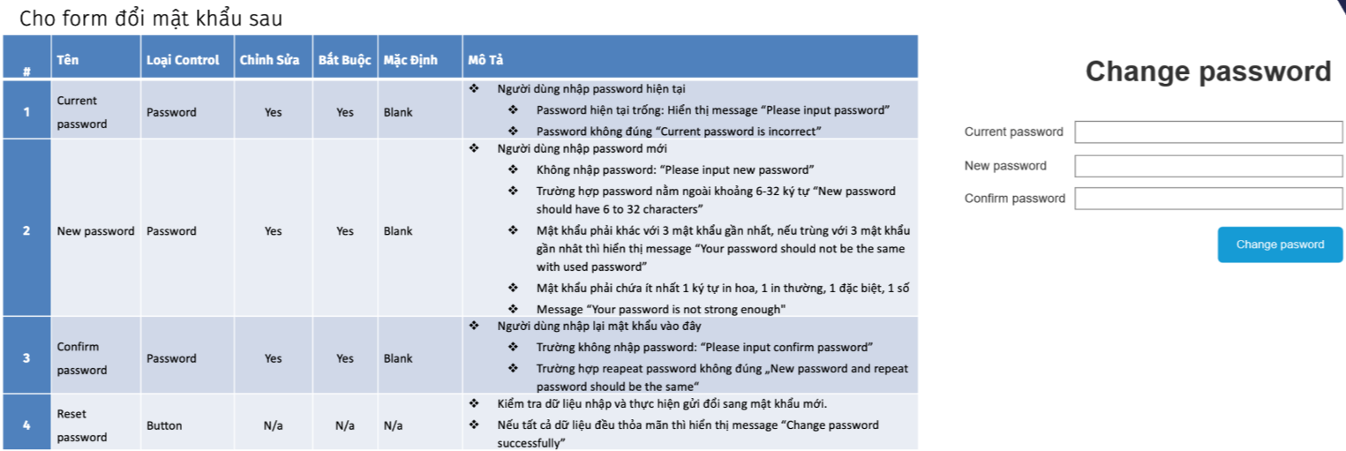
 |  |  |  |  | 1 | 2 | 3 | 4 | 5 | 6 | 7 | 8 | 9 | 10 | 11 | 12 | 13 | 14 | 15 | 16 | 17 | 18 | 19 | 20 | 21 | 22 | 23 | 24 | 25 | 26 | 27 | 28 | 29 | 30
Input | Current Password |  | Valid | Nhập đúng password đã lưu trong hệ thống | o | o | o | o |  |  | o | o | o | o | o | o | o | o | o | o | o | o | o | o | o | o | o | o | o | o | o | o | o | o
 |  |  | Invalid | Nhập sai so với password đã lưu trong hệ thống |  |  |  |  | o
 |  |  |  | Bỏ trống |  |  |  |  |  | o
 | New Password | Độ dài | Valid | Nhập password với 6 kí tự | o
 |  |  |  | Nhập password với 7 kí tự |  | o |  |  |  |  |  |  |  |  |  | o | o | o | o | o | o | o | o | o | o | o | o | o | o | o | o | o | o | o
 |  |  |  | Nhập password với 31 kí tự |  |  | o
 |  |  |  | Nhập password với 32 kí tự |  |  |  | o | o | o
 |  |  | Invalid | Nhập password 1 kí tự |  |  |  |  |  |  | o
 |  |  |  | Nhập password 4 kí tự |  |  |  |  |  |  |  | o
 |  |  |  | Nhập password 5 kí tự |  |  |  |  |  |  |  |  | o
 |  |  |  | Nhập password 33 kí tự |  |  |  |  |  |  |  |  |  | o
 |  |  |  | Bỏ trống |  |  |  |  |  |  |  |  |  |  | o
 |  | Lặp lại | Valid | Chưa nhập bao giờ | o |  | o | o | o | o | o | o | o | o | o |  |  |  | o | o | o | o | o | o | o | o | o | o | o | o | o | o | o | o
 |  |  |  | Trùng với mật khẩu thứ 4 gần nhất |  | o
 |  |  | Invalid | Trùng mật khẩu hiện tại |  |  |  |  |  |  |  |  |  |  |  | o
 |  |  |  | Trùng với mật khẩu gần nhất thứ 2 |  |  |  |  |  |  |  |  |  |  |  |  | o
 |  |  |  | Trùng với mật khẩu gần nhất thứ 3 |  |  |  |  |  |  |  |  |  |  |  |  |  | o
 |  | Độ phức tạp |  | Ít nhất 1 kí tự in hoa | o | o | o | o | o | o | o | o | o | o | o |  |  |  | o |  |  |  | o |  | o |  | o |  | o | o | o |  | o | o
 |  |  |  | Ít nhất 1 kí tự in thường | o | o | o | o | o | o | o | o | o | o | o |  |  |  |  | o |  |  | o |  |  | o |  | o | o | o |  | o | o | o
 |  |  |  | Ít nhất 1 kí tự đặc biệt | o | o | o | o | o | o | o | o | o | o | o |  |  |  |  |  | o |  |  | o |  | o | o |  | o |  | o | o | o | o
 |  |  |  | Ít nhất 1 kí tự số | o | o | o | o | o | o | o | o | o | o | o |  |  |  |  |  |  | o |  | o | o |  |  | o |  | o | o | o | o | o
 | Confirm Password |  | Valid | Nhập giống với New Password | o | o | o | o | o | o | o | o | o | o | o | o | o | o | o | o | o | o | o | o | o | o | o | o | o | o | o | o
 |  |  | Invalid | Nhập sai so với New Password |  |  |  |  |  |  |  |  |  |  |  |  |  |  |  |  |  |  |  |  |  |  |  |  |  |  |  |  | o
 |  |  |  | Bỏ trống |  |  |  |  |  |  |  |  |  |  |  |  |  |  |  |  |  |  |  |  |  |  |  |  |  |  |  |  |  | o
 | Reset Password |  |  | Click button Reset Password | o | o | o | o | o | o | o | o | o | o | o | o | o | o | o | o | o | o | o | o | o | o | o | o | o | o | o | o | o | o
Output | Hiển thị message |  |  | Change password successfully | o | o | o | o
 |  |  |  | Current password is incorrect |  |  |  |  | o
 |  |  |  | Please input password |  |  |  |  |  | o
 |  |  |  | New password should have 6 to 32 characters |  |  |  |  |  |  | o | o | o | o
 |  |  |  | Please input new password |  |  |  |  |  |  |  |  |  |  | o
 |  |  |  | Your password should not be the same with used password |  |  |  |  |  |  |  |  |  |  |  | o | o | o
 |  |  |  | Your password is not strong enough |  |  |  |  |  |  |  |  |  |  |  |  |  |  | o | o | o | o | o | o | o | o | o | o | o | o | o | o
 |  |  |  | New password and Repeat password should be the same |  |  |  |  |  |  |  |  |  |  |  |  |  |  |  |  |  |  |  |  |  |  |  |  |  |  |  |  | o
 |  |  |  | Please input confirm password |  |  |  |  |  |  |  |  |  |  |  |  |  |  |  |  |  |  |  |  |  |  |  |  |  |  |  |  |  | o

 |  |  |  |  | 2gt | Min | 3gt | 3gt | Max | 2gt
 |  |  |  | ĐD quá ngắn | "- | 0 | 1 | 4 | 5 | 6
 |  |  |  | ĐD đủ | 5 | 6 | 7 | 31 | 32 | 33
 |  |  |  | ĐD quá dài | 31 | 32 | 33

